Sheet1
 |  |  |  |  |  |  |  |  |  |  | ※ 보령댐 도수로는 보령댐 저수량이 경계단계 도달 시 가동하고, 관심단계 회복 시 종료

 |  |  |  |  |  |  |  |  |  | (단위 : 백만m3, 수위)
순별 | 대 응 단 계 |  |  |  |  |  |  |  | 정상
기간 | 관심 |  | 주의 |  | 경계 |  | 심각 |  | 회복
1.10일 | 43.9 | 64.02 | 39.9 | 63.02 | 30.1 | 60.11 | 16 | 55.06 | 48 | 64.97 | 3. 다목적댐의 대응단계별 용수공급 조정기준
1.20일 | 42.4 | 63.65 | 38.3 | 62.62 | 28.4 | 59.59 | 15.1 | 54.7 | 46.5 | 64.61 | ◦ 평상시 : 「수계별 댐과 보 등의 연계운영계획」 및 「댐 운영계획」을 준수하는 범위에서 수요량 이상으로 탄력 공급 가능
1.31일 | 40.8 | 63.25 | 37.2 | 62.33 | 26.8 | 59.09 | 14.1 | 54.28 | 44.9 | 64.24 | ◦ 관심단계 : 수요량만큼 공급
2.10일 | 39.5 | 62.94 | 35.5 | 61.84 | 25.3 | 58.59 | 13.2 | 53.86 | 43.6 | 63.94 | ※ (수요량) 하천유지용수 배분량 + 농업용수 배분량 + 생활･공업용수 계약량
2.20일 | 38 | 62.54 | 34.4 | 61.54 | 24.7 | 58.39 | 12.4 | 53.49 | 42.6 | 63.69 | ◦ 주의단계 : 하천유지용수 배분량은 최대 100%까지 감량하고, 농업용수와 생활･공업용수는 실사용량만큼만 공급
2.28일 | 37 | 62.27 | 32.9 | 61.07 | 23.8 | 58.08 | 11.8 | 53.24 | 41.1 | 63.32 | ※ (실사용량) 농업용수 배분량 또는 생활･공업용수 계약량 중 실제로 사용하는 양
3.10일 | 36 | 61.98 | 31.9 | 60.73 | 22.9 | 57.75 | 11.7 | 53.16 | 40 | 63.06 | ◦ 경계단계 : 농업용수 실사용량 중 4월에서 6월은 20%, 7월에서 9월은 30%를 추가 감량하여 공급
3.20일 | 35 | 61.71 | 31.5 | 60.61 | 22.3 | 57.53 | 11.5 | 53.09 | 39.1 | 62.81 | ◦ 심각단계 : 생활･공업용수 실사용량의 20%를 추가 감량하여 공급
3.31일 | 34.5 | 61.57 | 30.5 | 60.23 | 21.7 | 57.29 | 11.3 | 53 | 38.6 | 62.7 | ◦ 정상회복 : 모든 감량 조치를 해제하고, 수요량 이상으로 탄력 공급 가능
4.10일 | 34.4 | 61.54 | 30.2 | 60.14 | 21.2 | 57.13 | 11.3 | 52.98 | 38.5 | 62.67
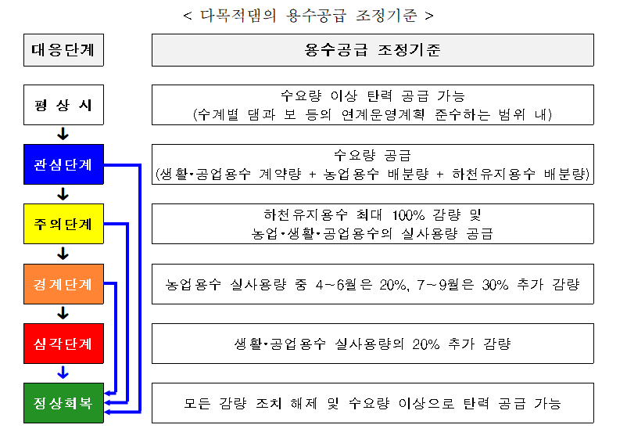
4.20일 | 34.2 | 61.46 | 30 | 60.09 | 21.1 | 57.07 | 11.1 | 52.86 | 38.3 | 62.63
4.30일 | 34.1 | 61.45 | 30.3 | 60.16 | 20.4 | 56.81 | 10.9 | 52.8 | 38.6 | 62.69
5.10일 | 34.1 | 61.44 | 30.3 | 60.18 | 19.9 | 56.64 | 10.6 | 52.62 | 38.9 | 62.77
5.20일 | 34.3 | 61.5 | 30.4 | 60.21 | 18.9 | 56.24 | 10.3 | 52.48 | 40 | 63.05
5.31일 | 34.2 | 61.47 | 30.4 | 60.18 | 18.4 | 56.03 | 10.3 | 52.47 | 40.9 | 63.28
6.10일 | 34.5 | 61.57 | 30.3 | 60.17 | 17.8 | 55.79 | 10.2 | 52.42 | 42.7 | 63.72
6.20일 | 35.3 | 61.79 | 29.6 | 59.96 | 16.4 | 55.26 | 9.2 | 51.92 | 45.8 | 64.45
6.30일 | 38.2 | 62.6 | 29.5 | 59.94 | 15.1 | 54.71 | 9 | 51.79 | 48.6 | 65.12

순별 | 대 응 단 계 |  |  |  |  |  |  |  | 정상
기간 | 관심 |  | 주의 |  | 경계 |  | 심각 |  | 회복
7.10일 | 43.3 | 63.86 | 30.5 | 60.23 | 14.7 | 54.52 | 9 | 51.81 | 53.3 | 66.2
7.20일 | 48 | 64.96 | 35.8 | 61.93 | 17.4 | 55.64 | 8.6 | 51.55 | 59.4 | 67.6
7.31일 | 52.7 | 66.05 | 40.8 | 63.26 | 23.2 | 57.86 | 9.6 | 52.1 | 62.7 | 68.38
8.10일 | 56.8 | 67 | 45.1 | 64.3 | 29.6 | 59.95 | 12.9 | 53.71 | 65.1 | 68.95
8.20일 | 59.7 | 67.68 | 50.3 | 65.49 | 33.6 | 61.29 | 15.2 | 54.75 | 66.5 | 69.29
8.31일 | 61.6 | 68.13 | 53.4 | 66.21 | 38.7 | 62.73 | 17.1 | 55.54 | 66.9 | 69.38
9.10일 | 62.6 | 68.36 | 54.6 | 66.48 | 40.8 | 63.26 | 18.4 | 56.06 | 67 | 69.4
9.20일 | 62.6 | 68.37 | 55.2 | 66.63 | 41.2 | 63.36 | 19.9 | 56.64 | 66.4 | 69.27
9.30일 | 61.9 | 68.19 | 55.5 | 66.69 | 41.9 | 63.52 | 21.2 | 57.11 | 65.8 | 69.12
10.10일 | 60.7 | 67.93 | 55.6 | 66.72 | 42.6 | 63.7 | 22.3 | 57.54 | 64.7 | 68.87
10.20일 | 59.1 | 67.54 | 54.5 | 66.47 | 42.6 | 63.7 | 22.3 | 57.52 | 62.7 | 68.38
10.31일 | 57 | 67.06 | 53 | 66.11 | 41.3 | 63.37 | 22.1 | 57.47 | 61.1 | 68.01
11.10일 | 55.1 | 66.61 | 51 | 65.67 | 39.5 | 62.92 | 21.4 | 57.19 | 59.2 | 67.55
11.20일 | 53.2 | 66.16 | 49.1 | 65.22 | 37.7 | 62.45 | 20.4 | 56.83 | 57.2 | 67.1
11.30일 | 51.3 | 65.72 | 47.2 | 64.79 | 36.3 | 62.07 | 19.4 | 56.45 | 55.4 | 66.66
12.10일 | 49.3 | 65.28 | 45.3 | 64.33 | 34.9 | 61.69 | 18.5 | 56.1 | 53.4 | 66.21
12.20일 | 47.6 | 64.87 | 43.5 | 63.91 | 33.4 | 61.23 | 17.7 | 55.77 | 51.6 | 65.8
12.31일 | 45.7 | 64.44 | 41.6 | 63.46 | 31.3 | 60.54 | 16.8 | 55.4 | 49.8 | 65.38

